Фото
№ |  | ItemCode | ФОТО /Photo
1 | 1 | 00.00.539 | 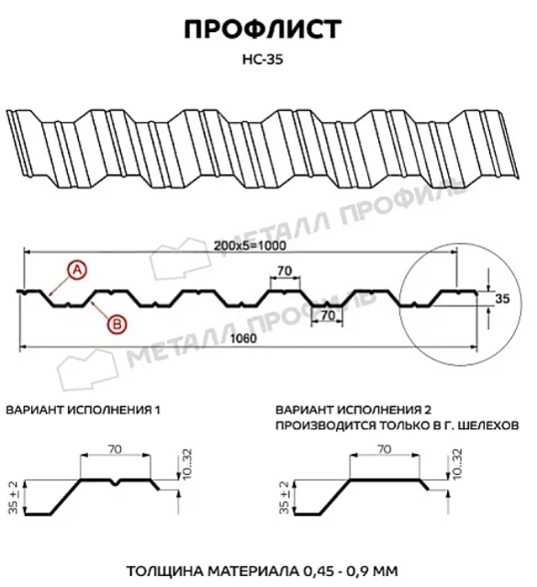
2 | 2 | 00.00.826
3 | 3 | 00.01.217 | 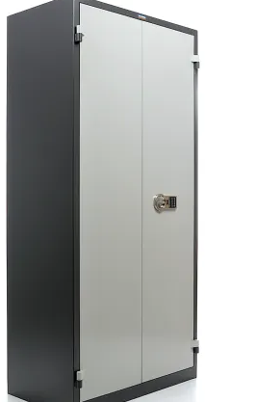
4 | 4 | 01.01.002 | 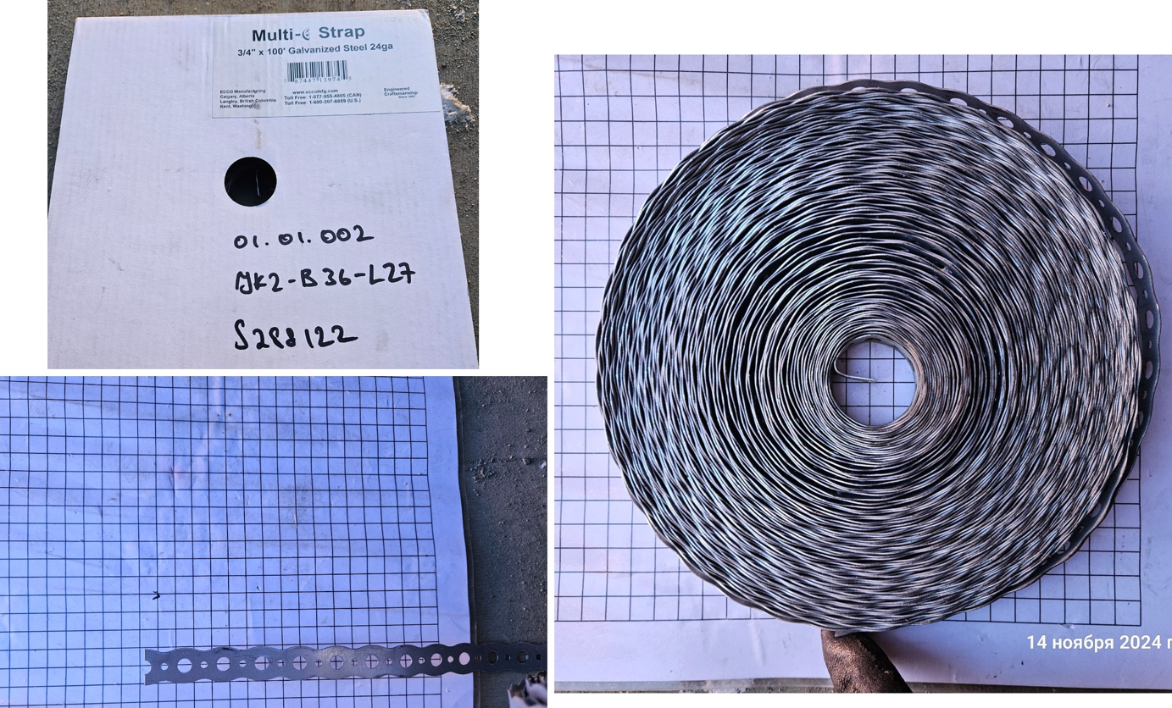
5 | 5 | 01.01.072 | 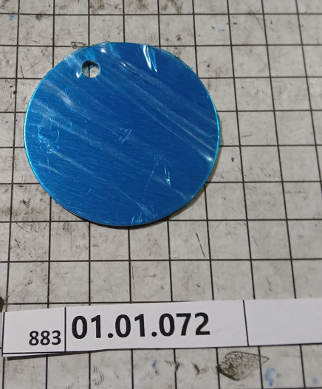
6 | 6 | 04.02.029 | 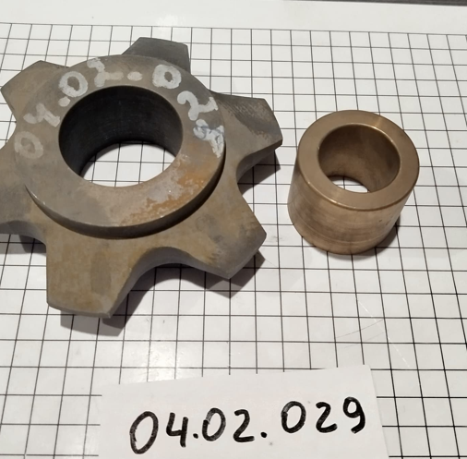
7 | 7 | 16.01.082
8 | 8 | 16.01.105 | 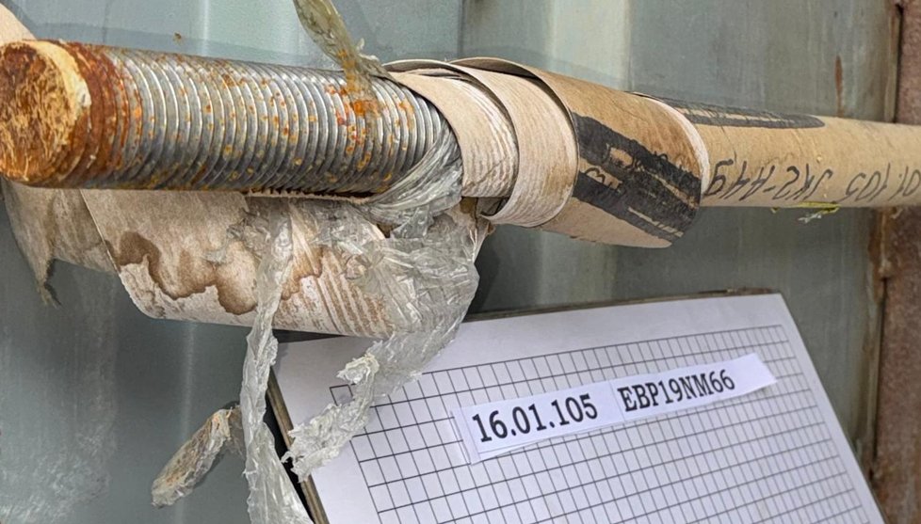
9 | 9 | 16.11.004 | 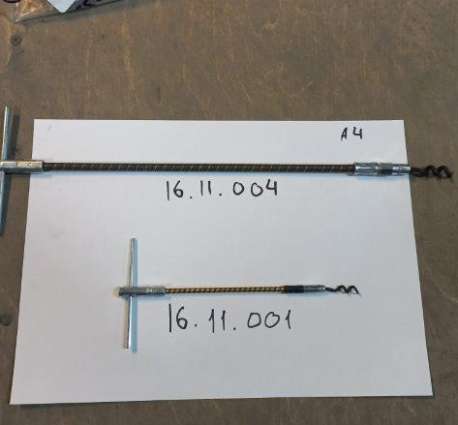
11 | 10 | 57.99.085 | 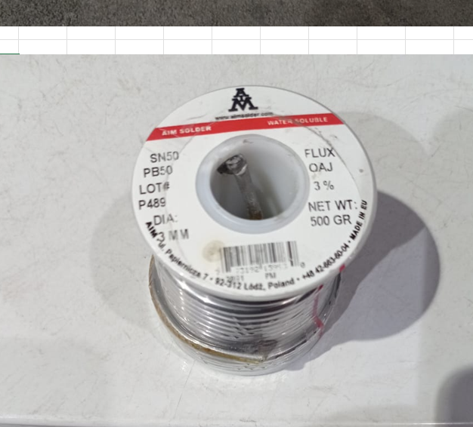 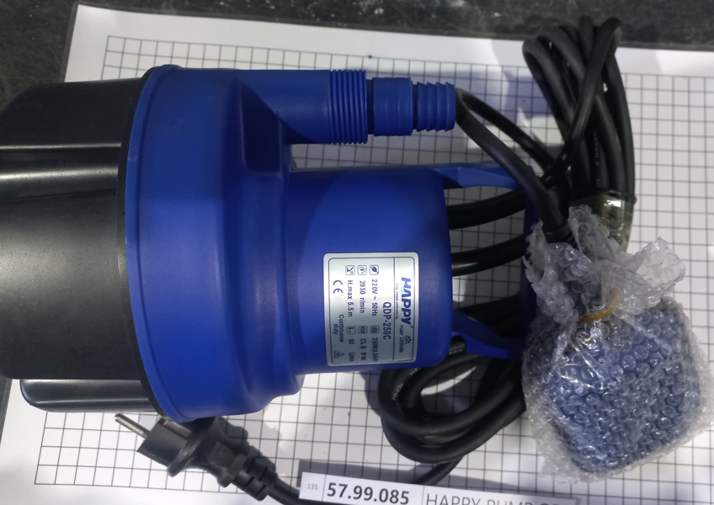
12 | 11 | 73.21.015
13 | 12 | 00.01.121
14 | 13 | 22.50.002
15 | 14 | 22.50.041
16 | 15 | 22.50.043
17 | 16 | 22.50.044
18 | 17 | 00.01.121
19 | 18 | 22.50.045 | 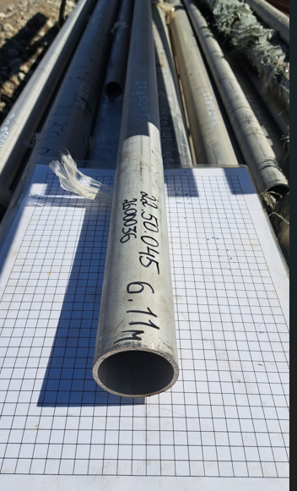
20 | 19 | 16.01.005 | 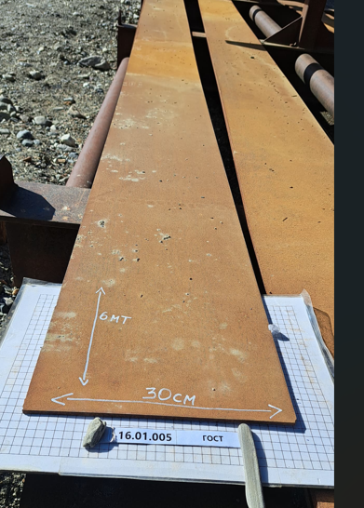
21 | 20 | 16.01.029 | 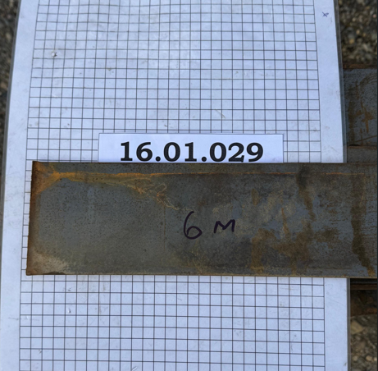
22 | 21 | 16.01.030 | 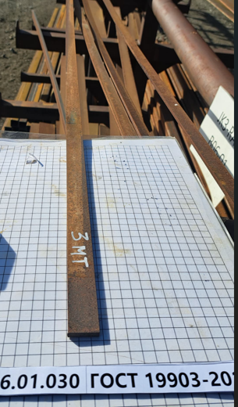
23 | 22 | 16.01.031
24 | 23 | 16.01.101 | 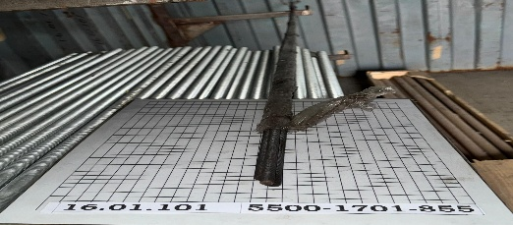
25 | 24 | 16.01.405 | 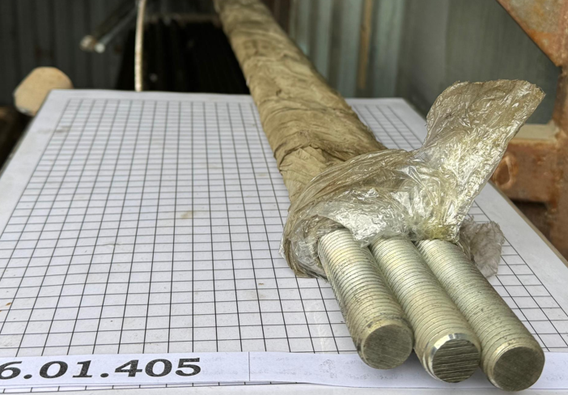
26 | 25 | 16.06.006 | 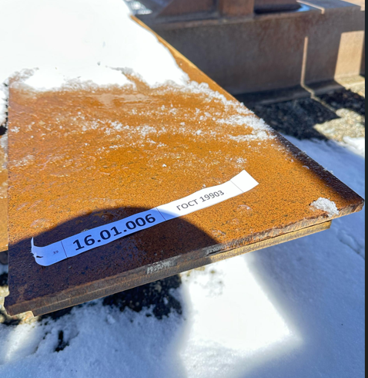
27 | 26 | 16.08.004
28 | 27 | 16.13.625 | 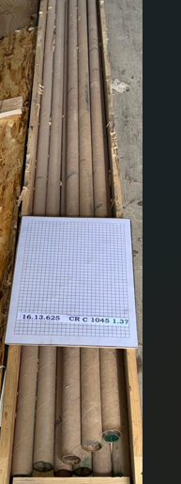
29 | 28 | 22.50.007 | 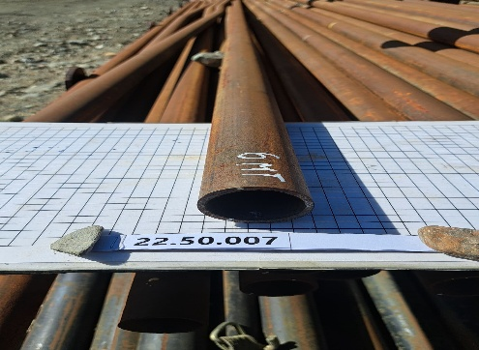
30 | 29 | 22.50.010 | 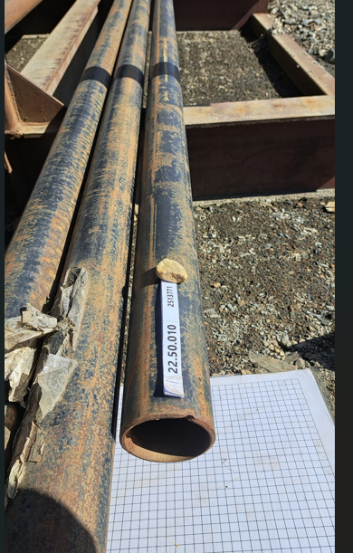
31 | 30 | 22.50.012 | 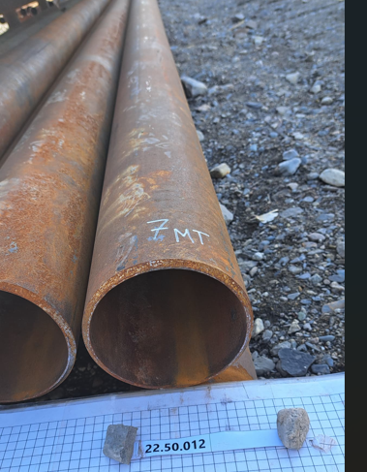
35 | 31 | 16.15.029 | 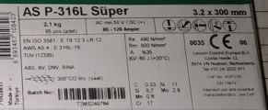
36 | 32 | 22.50.923 | 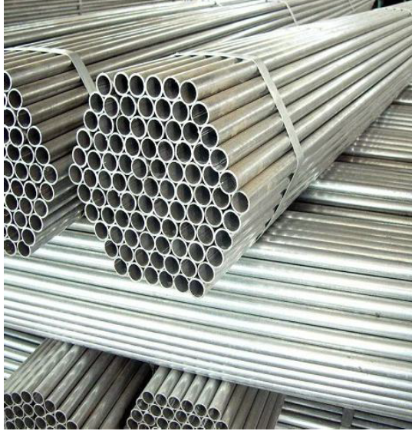
37 | 33 | 22.50.924 | 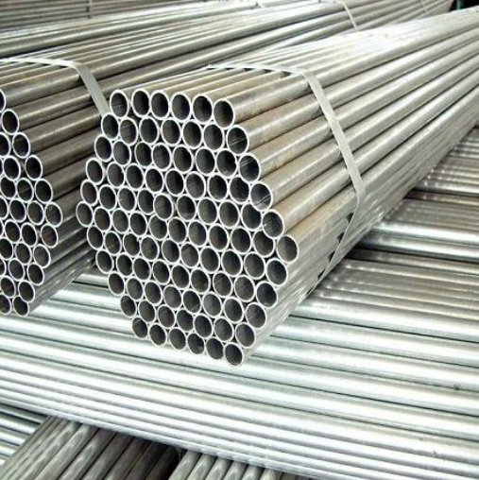
38 | 34 | 16.02.032
39 | 35 | 23.10.326
40 | 36 | 16.02.027 | 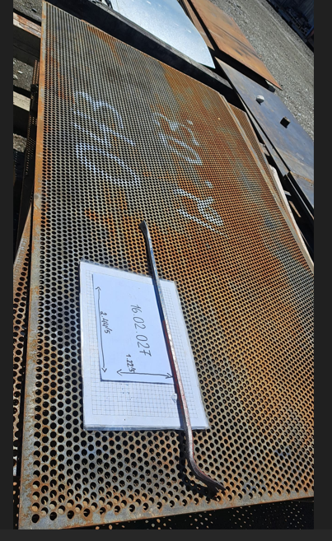
41 | 37 | 22.50.925 | 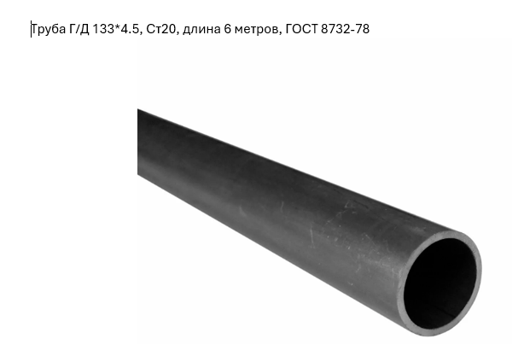
42 | 38 | 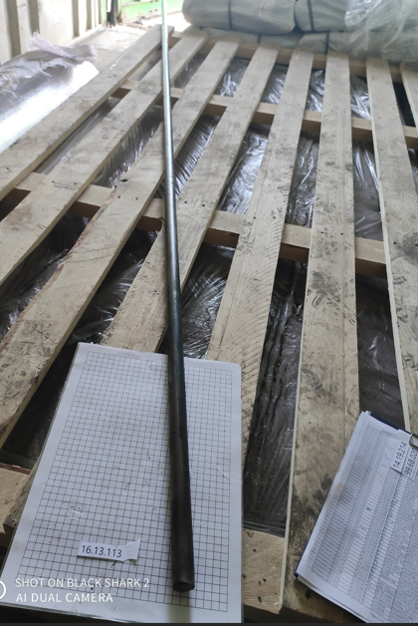 16.13.113
43 | 39 | 16.13.014
44 | 40 | 16.08.006 | 